Overordnet prosjektplan
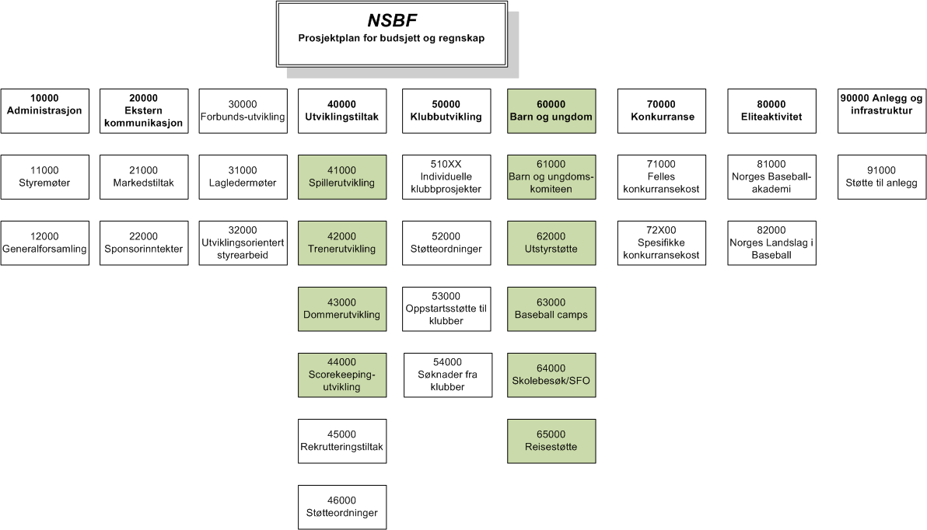
Hoved | Prosjekt nr. | Prosjekt navn
1xxxx | Administrasjon
 | 10000 | Generell
 | 11000 | Styremøter
 | 12000 | Generalforsamling
 | 19001 | Rammetilskudd
 | 19002 | Post 3
 | 19003 | Utviklingsorientert barne- og ungdomsidrett
 | 19004 | VOX midler
 | 19005 | Bingo

2xxxx | Ekstern kommunikasjon
 | 20000 | Generell
 | 21000 | Markedtiltakk
 | 22000 | Sponsorinntekter

3xxxx | Forbundsutvikling
 | 30000 | Generell
 | 31000 | Lagledermøte
 | 32000 | Utviklingsrettet styrearbeid
 | 33000 | NBO Trondheim

4xxxx | Utviklingstiltak
 | 40000 | Generell
 | 41000 | Spillerutvikling
 | 42000 | Trenerutvikling
 | 42001 | Norwegian Coaches Clinic
 | 42002 | Trener 1 kurs
 | 43000 | Dommerutvikling
 | 44000 | Scorekeeperutvikling
 | 45000 | Rekruteringstiltk
 | 46000 | Støtteordninger

5xxxx | Klubbutvikling
 | 50000 | Generell
 | 51000 | Klubbkostnader
 | 510xx | Spesifikk klubbkostnader
 | 52000 | Støtteordninger
 | 52100 | Hodestøtte aktive barn og ungdommer
 | 52200 | Hødestøtte Softball medlemmer
 | 52300 | Reisestøtte konkuranse
 | 53000 | Oppstartsstøtte til klubber
 | 54000 | Søknader fra klubber

6xxxx | Barn og Ungdom
 | 60000 | Generell
 | 61000 | Barn og ungdommskomiteen
 | 62000 | Utstyrsstøte
 | 63000 | Baseball camps
 | 64000 | Skole/SFO besøk
 | 65000 | Reisestøtte

7xxxx | Konkuranse
 | 70000 | Generell
 | 71000 | Felles konkuransekostnader
 | 72100 | Eliteserie
 | 72200 | Forbundsserie
 | 72300 | NMB
 | 72400 | YBC
 | 72500 | Little League
 | 72600 | WBC

8xxxx | Elite
 | 80000 | Generell
 | 81000 | Norges Baseball akaemi
 | 82000 | Generell Landslag
 | 82100 | Treningssamlinger
 | 82200 | Turnering

9xxxx | Anlegg og infrastruktur
 | 90000 | Generell
 | 91000 | Støtte til anlegg
 | 92000 | NSBF-anlegg

